상품제안서
써모스 퀵오픈 스트레이트 텀블러 | 상품코드: S06516

 |  |  |  |  |  |  | 02-713-8555 | www.synergygift.co.kr
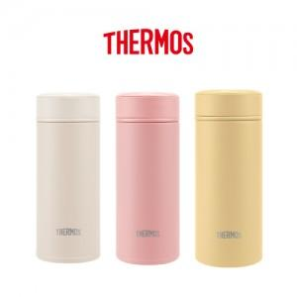 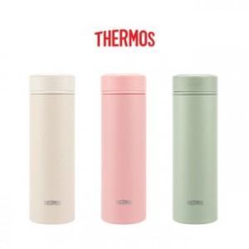 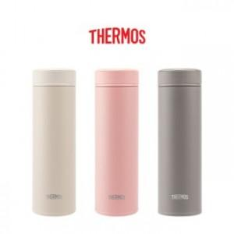

【상세/제작정보】 | <p><span style="font-size: 14pt;">※ 100개 미만 포장지포장 진행시 40,000원(VAT별도) 발생 됩니다.</span></p><p><span style="font-size: 14pt;">※ 기본수량 미만 발주 진행시 별도 문의 바랍니다.</span>&nbsp;</p>

【인쇄/포장옵션】 | 실크, 레이저 / 포장지포장

【공급단가】 | 수량 | 30~ | 100~ | 500~ | 1,000~ | 3,000~
*VAT별도 | 250ml | 24,550원 | 23,680원 | 21,830원 | 21,090원 | 20,530원
 | 350ml | 25,850원 | 24,960원 | 23,010원 | 22,230원 | 21,640원
 | 500ml | 27,150원 | 26,240원 | 24,190원 | 23,370원 | 22,750원

【상품 URL】 | https://www.synergygift.co.kr:443/src/goods_detail.php?gdno=19549

